Villk form
Gäller översta raderna. Formatet kopieras ned till övriga rader
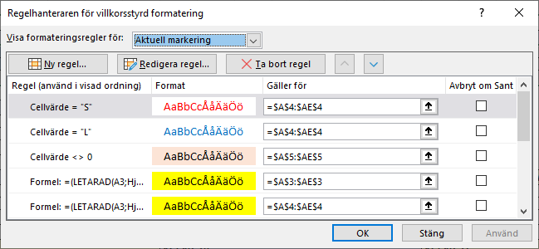

 | =(LETARAD(A3;Hjälpblad!$A$2:$E$366;5;FALSKT)="annan"

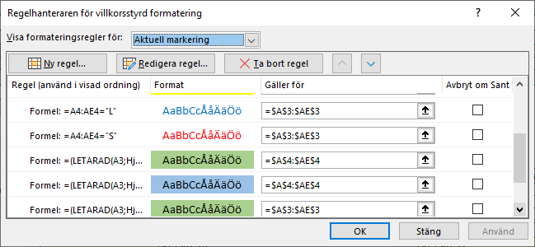

 | =(LETARAD(A3;Hjälpblad!$A$2:$E$366;5;FALSKT)="förälder1")

